condominio
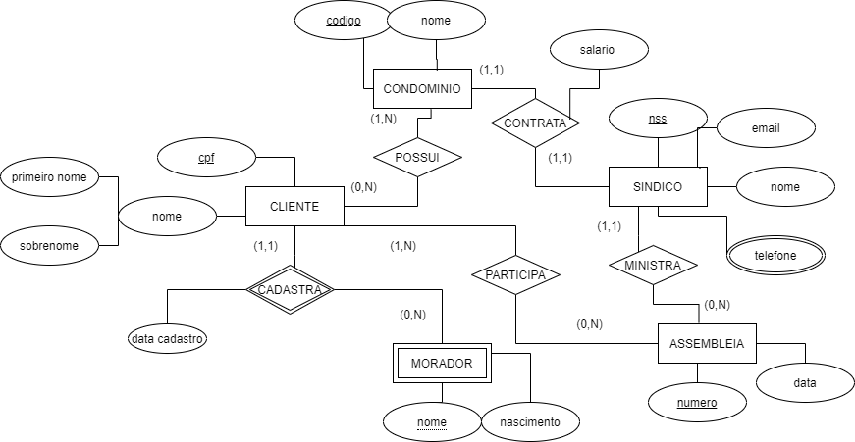
Condominio
codigo | nome | nss
 |  | ce (sindico)
Cliente
Cpf | primeiro nome | sobrenome

Sindico
Nss | email | nome

Assembleia
Numero | data | nss
 |  | ce(sindico)
condominio_cliente
codigo | cpf
ce(condominio) | ce(cliente)

assembleia_cliente
numero | cpf
ce(assembleia) | ce(cliente)

morador
nome | cpf cliente | nascimento | data_cadastro_morador
 | ce (cliente)

telefone_sindico
nss sindico | telefone
ce

